ErrMsg
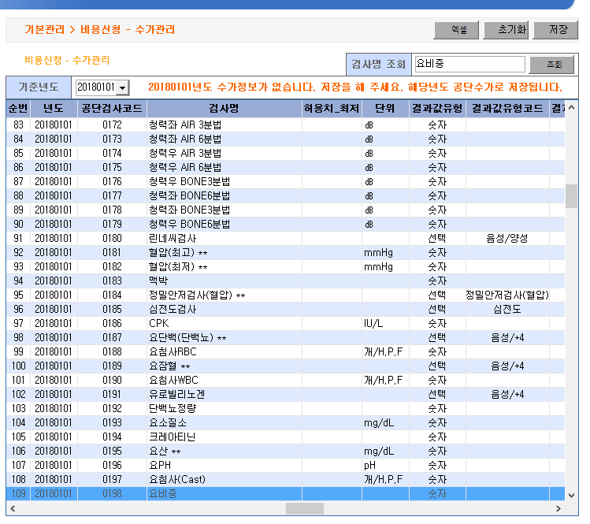
순번 | 년도 | 사업장명 | 검진일자 | 에러테이블명 | 메세지
1 | 2018 | 한국의약품수출입협회-부설의약품시험연구원 | 20180129 | HM_SLNS06 | 860114-양지호 검사결과 단위가 공단 코드와 맞지 않습니다. (요비중-)
2 | 2018 | 한국의약품수출입협회-부설의약품시험연구원 | 20180129 | HM_SLNS06 | 841225-강성호 검사결과 단위가 공단 코드와 맞지 않습니다. (요비중-)
3 | 2018 | 한국의약품수출입협회-부설의약품시험연구원 | 20180129 | HM_SLNS06 | 870914-박다영 검사결과 단위가 공단 코드와 맞지 않습니다. (요비중-)
4 | 2018 | 한국의약품수출입협회-부설의약품시험연구원 | 20180129 | HM_SLNS06 | 890620-조아랑 검사결과 단위가 공단 코드와 맞지 않습니다. (요비중-)
5 | 2018 | 한국의약품수출입협회-부설의약품시험연구원 | 20180129 | HM_SLNS06 | 870709-김명선 검사결과 단위가 공단 코드와 맞지 않습니다. (요비중-)
6 | 2018 | 한국의약품수출입협회-부설의약품시험연구원 | 20180129 | HM_SLNS06 | 900425-강민서 검사결과 단위가 공단 코드와 맞지 않습니다. (요비중-)
6건이 조회 되었습니다.

